00_Instrukcja
Plan badań EcoGeneratora Power Protect 13 kW 3F
Skoroszyt do dobowego testu pracy, FAT i rejestracji parametrów

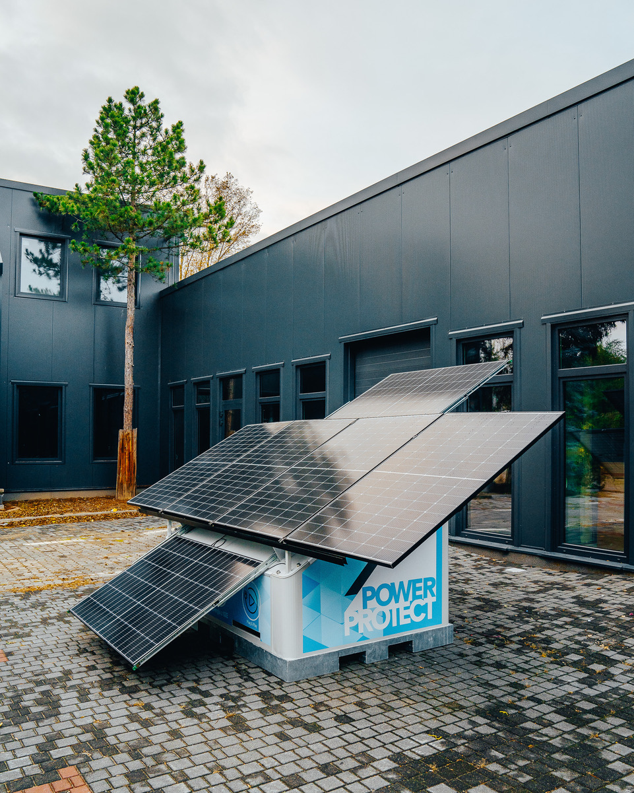
Cel badania | Sprawdzenie stabilności pracy hybrydowego generatora 13 kW pod profilem dobowym klienta oraz w kontrolowanych zdarzeniach: piki obciążenia, asymetria faz, niski SOC, start agregatu, ładowanie BESS, E-STOP, PV i praca bez ręcznej obsługi nocnej.
Najważniejsza zasada | Maksymalna moc badanego EcoGeneratora to 13 kW. Obciążnica może mieć większy zapas, ale nie jest to cel testu. Nocne godziny są tylko do automatycznego logowania; zdarzenia awaryjne i dolewanie paliwa planować w oknie dziennym.

Kolejność pracy
1 | Uzupełnij metryczkę i limity w arkuszu 01.
2 | Przejdź przez checklistę bezpieczeństwa w arkuszu 02.
3 | Zrealizuj profil dobowy z arkusza 03; kolumny Godzina doby i Obciążenie są bazą badania.
4 | Na bieżąco wpisuj pomiary w arkuszu 04, minimum co godzinę oraz przy zdarzeniach.
5 | Zapisuj paliwo, alarmy i temperatury szczególne w arkuszu 05.
6 | Wykonaj scenariusze FAT z arkuszy 06-09 tylko w godzinach obsługi dziennej.
7 | Podsumuj wynik w arkuszu 10.

Źródła założeń
• | Badanie_generatora_13kW.docx: pomiary U, I, f, P, S, cosφ, temperatura, spadek napięcia, stopnie 0/25/50/75/100%.
• | Scenariusze testów GG: tryby BESS/falownik/agregat/PV, asymetria, niski SOC, E-STOP, 24h profil pracy.
• | Protokół FAT: struktura metryczki, checklist, rejestr próbek, alarmy, wnioski końcowe.
• | Prospekt i prezentacje: EG 13 kW, PV ok. 2,46 kWp, BESS ok. 20 kWh, backup agregat 13 kW, monitoring 24/7, tryb cichy nocą.

03_Plan_dobowy
Planowane obciążenie dobowe
Dobowy profil obciążenia i zdarzeń
Godzina doby | Przedział | Obciążenie planowane [kW] | Obciążenie [% 13 kW] | Tryb oczekiwany | Obsługa człowieka | Zdarzenie testowe | Pik [kW] | Czas piku [min] | PV oczek. [kW] | Agregat oczek. | Uwagi
0 | 00:00-01:00 | 2 |  | BESS / tryb cichy | automatyczny zapis danych; bez obsługi nocnej |  |  |  | 0 | OFF / standby
1 | 01:00-02:00 | 1 |  | BESS / tryb cichy | automatyczny zapis danych; bez obsługi nocnej |  |  |  | 0 | OFF / standby
2 | 02:00-03:00 | 1 |  | BESS / tryb cichy | automatyczny zapis danych; bez obsługi nocnej |  |  |  | 0 | OFF / standby
3 | 03:00-04:00 | 1 |  | BESS / tryb cichy | automatyczny zapis danych; bez obsługi nocnej |  |  |  | 0 | OFF / standby
4 | 04:00-05:00 | 1 |  | BESS / tryb cichy | automatyczny zapis danych; bez obsługi nocnej |  |  |  | 0 | OFF / standby
5 | 05:00-06:00 | 1 |  | BESS / tryb cichy | automatyczny zapis danych; bez obsługi nocnej |  |  |  | 0 | OFF / standby
6 | 06:00-07:00 | 1 |  | przejście / stabilizacja | automatyczny zapis danych; bez obsługi nocnej |  |  |  | 0 | OFF / standby
7 | 07:00-08:00 | 4 |  | przejście / stabilizacja | obsługa dzienna / ręczny nadzór | kontrola poranna, cold start, sprawdzenie logów nocnych |  |  | 0 | OFF / standby
8 | 08:00-09:00 | 4 |  | PV + BESS / falownik | obsługa dzienna / ręczny nadzór |  |  |  | 0 | OFF / standby
9 | 09:00-10:00 | 4 |  | PV + BESS / falownik | obsługa dzienna / ręczny nadzór | pik 13 kW przez 3 min; zapis U/I/Hz/SOC przed-w trakcie-po | 13 | 3 | 1.5 | OFF / standby
10 | 10:00-11:00 | 2 |  | PV + BESS / falownik | obsługa dzienna / ręczny nadzór |  |  |  | 1.5 | OFF / standby
11 | 11:00-12:00 | 2 |  | PV + BESS / falownik | obsługa dzienna / ręczny nadzór | test priorytetu PV/BESS; obserwacja ładowania |  |  | 1.5 | OFF / standby
12 | 12:00-13:00 | 2 |  | PV + BESS / falownik | obsługa dzienna / ręczny nadzór |  |  |  | 1.5 | OFF / standby
13 | 13:00-14:00 | 2 |  | PV + BESS / falownik | obsługa dzienna / ręczny nadzór |  |  |  | 1.5 | OFF / standby
14 | 14:00-15:00 | 4 |  | PV + BESS / falownik | obsługa dzienna / ręczny nadzór | test asymetrii faz L1/L2/L3 bez przekroczeń limitu |  |  | 1.5 | OFF / standby
15 | 15:00-16:00 | 4 |  | PV + BESS / falownik | obsługa dzienna / ręczny nadzór |  |  |  | 1.5 | OFF / standby
16 | 16:00-17:00 | 3 |  | BESS + ewentualny agregat | obsługa dzienna / ręczny nadzór | symulacja niskiego SOC; start agregatu i ładowanie BESS |  |  | 0 | ON testowo
17 | 17:00-18:00 | 3 |  | BESS + ewentualny agregat | obsługa dzienna / ręczny nadzór |  |  |  | 0 | wg SOC
18 | 18:00-19:00 | 3 |  | BESS + ewentualny agregat | obsługa dzienna / ręczny nadzór | E-STOP, restart kontrolowany, potwierdzenie braku samoczynnego startu |  |  | 0 | wg SOC
19 | 19:00-20:00 | 3 |  | przejście / stabilizacja | obsługa dzienna / ręczny nadzór |  |  |  | 0 | OFF / standby
20 | 20:00-21:00 | 2 |  | BESS / tryb cichy | automatyczny zapis danych; bez obsługi nocnej |  |  |  | 0 | OFF / standby
21 | 21:00-22:00 | 2 |  | BESS / tryb cichy | automatyczny zapis danych; bez obsługi nocnej |  |  |  | 0 | OFF / standby
22 | 22:00-23:00 | 2 |  | BESS / tryb cichy | automatyczny zapis danych; bez obsługi nocnej |  |  |  | 0 | OFF / standby
23 | 23:00-00:00 | 2 |  | BESS / tryb cichy | automatyczny zapis danych; bez obsługi nocnej |  |  |  | 0 | OFF / standby

